Semáforo
Registros COVID-19, del 14 al 27 de mayo del 2021 *

Datos actualizados al 28 de mayo del 2021 a las 12:00:00 a.m.

Código departamento | Código municipio | Departamento | Municipio | Proyecciones preliminares, de Población INE | Total de tamizajes | Casos confirmados | Tasa por 100K Habitantes | Tasa Pruebas por 1000 | % de Positividad | Puntaje total | semaforo
TOTAL NACIONAL |  |  |  | 17109746 | 75664 | 12727 | 74.384505766 | 0.32 | 16.820
1 | 1 | GUATEMALA | GUATEMALA | 1204964 | 24411 | 2997 | 248.72 | 1.45 | 12.28 | 6.5 | >5 y <=7.5 | Total de municipios según color
1 | 2 | GUATEMALA | SANTA CATARINA PINULA | 86980 | 779 | 123 | 141.41 | 0.64 | 15.79 | 8 | >7.5 y <=10 | Amarillo | Naranja | Rojo
1 | 3 | GUATEMALA | SAN JOSÉ PINULA | 89001 | 653 | 155 | 174.16 | 0.52 | 23.74 | 8.5 | >7.5 y <=10 | 74 | 92 | 174
1 | 4 | GUATEMALA | SAN JOSÉ DEL GOLFO | 8409 | 30 | 7 | 83.24 | 0.25 | 23.33 | 9 | >7.5 y <=10
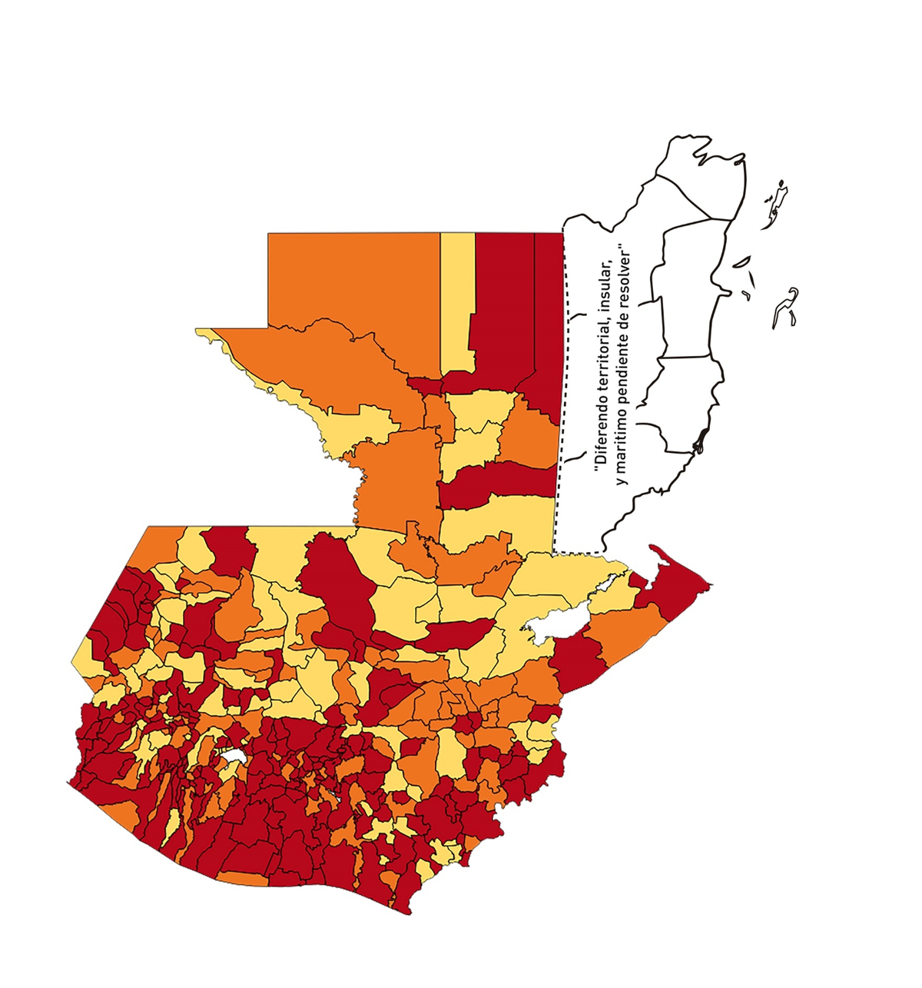
1 | 5 | GUATEMALA | PALENCIA | 74517 | 240 | 58 | 77.83 | 0.23 | 24.17 | 9 | >7.5 y <=10
1 | 6 | GUATEMALA | CHINAUTLA | 123356 | 619 | 163 | 132.14 | 0.36 | 26.33 | 10 | >7.5 y <=10
1 | 7 | GUATEMALA | SAN PEDRO AYAMPUC | 66926 | 296 | 83 | 124.02 | 0.32 | 28.04 | 10 | >7.5 y <=10
1 | 8 | GUATEMALA | MIXCO | 507220 | 4241 | 907 | 178.82 | 0.60 | 21.39 | 8.5 | >7.5 y <=10
1 | 9 | GUATEMALA | SAN PEDRO SACATEPÉQUEZ | 55723 | 233 | 85 | 152.54 | 0.30 | 36.48 | 10 | >7.5 y <=10
1 | 10 | GUATEMALA | SAN JUAN SACATEPÉQUEZ | 281520 | 1104 | 203 | 72.11 | 0.28 | 18.39 | 9 | >7.5 y <=10
1 | 11 | GUATEMALA | SAN RAYMUNDO | 38739 | 85 | 17 | 43.88 | 0.16 | 20 | 8 | >7.5 y <=10
1 | 12 | GUATEMALA | CHUARRANCHO | 16872 | 17 | 2 | 11.85 | 0.07 | 11.76 | 5 | >2.5 y <=5
1 | 13 | GUATEMALA | FRAIJANES | 62906 | 578 | 68 | 108.1 | 0.66 | 11.76 | 7 | >5 y <=7.5
1 | 14 | GUATEMALA | AMATITLÁN | 150322 | 354 | 53 | 35.26 | 0.17 | 14.97 | 7 | >5 y <=7.5
1 | 15 | GUATEMALA | VILLA NUEVA | 475373 | 2086 | 422 | 88.77 | 0.31 | 20.23 | 9 | >7.5 y <=10
1 | 16 | GUATEMALA | VILLA CANALES | 166831 | 1010 | 225 | 134.87 | 0.43 | 22.28 | 8.5 | >7.5 y <=10
1 | 17 | GUATEMALA | SAN MIGUEL PETAPA | 148250 | 717 | 163 | 109.95 | 0.35 | 22.73 | 9 | >7.5 y <=10
2 | 1 | EL PROGRESO | GUASTATOYA | 27201 | 275 | 29 | 106.61 | 0.72 | 10.55 | 7 | >5 y <=7.5
2 | 2 | EL PROGRESO | MORAZÁN | 12639 | 126 | 7 | 55.38 | 0.71 | 5.56 | 7 | >5 y <=7.5
2 | 3 | EL PROGRESO | SAN AGUSTÍN ACASAGUASTLÁN | 55039 | 316 | 46 | 83.58 | 0.41 | 14.56 | 7.5 | >5 y <=7.5
2 | 4 | EL PROGRESO | SAN CRISTÓBAL ACASAGUASTLÁN | 7939 | 94 | 11 | 138.56 | 0.85 | 11.7 | 6.5 | >5 y <=7.5
2 | 5 | EL PROGRESO | EL JÍCARO | 13509 | 112 | 6 | 44.41 | 0.59 | 5.36 | 6.5 | >5 y <=7.5
2 | 6 | EL PROGRESO | SANSARE | 13602 | 41 | 2 | 14.7 | 0.22 | 4.88 | 4 | >2.5 y <=5
2 | 7 | EL PROGRESO | SANARATE | 42203 | 350 | 84 | 199.04 | 0.59 | 24 | 8.5 | >7.5 y <=10
2 | 8 | EL PROGRESO | SAN ANTONIO LA PAZ | 22256 | 90 | 12 | 53.92 | 0.29 | 13.33 | 7 | >5 y <=7.5
3 | 1 | SACATEPEQUEZ | ANTIGUA GUATEMALA | 59091 | 998 | 134 | 226.77 | 1.21 | 13.43 | 6.5 | >5 y <=7.5
3 | 2 | SACATEPEQUEZ | JOCOTENANGO | 23492 | 282 | 55 | 234.12 | 0.86 | 19.5 | 7.5 | >5 y <=7.5
3 | 3 | SACATEPEQUEZ | PASTORES | 19661 | 152 | 42 | 213.62 | 0.55 | 27.63 | 9.5 | >7.5 y <=10
3 | 4 | SACATEPEQUEZ | SUMPANGO | 46082 | 308 | 106 | 230.02 | 0.48 | 34.42 | 9.5 | >7.5 y <=10
3 | 5 | SACATEPEQUEZ | SANTO DOMINGO XENACOJ | 14455 | 58 | 17 | 117.61 | 0.29 | 29.31 | 10 | >7.5 y <=10
3 | 6 | SACATEPEQUEZ | SANTIAGO SACATEPÉQUEZ | 36982 | 328 | 86 | 232.55 | 0.63 | 26.22 | 9 | >7.5 y <=10
3 | 7 | SACATEPEQUEZ | SAN BARTOLOMÉ MILPAS ALTAS | 8642 | 97 | 16 | 185.14 | 0.80 | 16.49 | 8 | >7.5 y <=10
3 | 8 | SACATEPEQUEZ | SAN LUCAS SACATEPÉQUEZ | 28819 | 369 | 81 | 281.06 | 0.91 | 21.95 | 7.5 | >5 y <=7.5
3 | 9 | SACATEPEQUEZ | SANTA LUCÍA MILPAS ALTAS | 17422 | 150 | 36 | 206.64 | 0.61 | 24 | 8 | >7.5 y <=10
3 | 10 | SACATEPEQUEZ | MAGDALENA MILPAS ALTAS | 12766 | 83 | 18 | 141 | 0.46 | 21.69 | 8.5 | >7.5 y <=10
3 | 11 | SACATEPEQUEZ | SANTA MARÍA DE JESÚS | 26769 | 45 | 11 | 41.09 | 0.12 | 24.44 | 8 | >7.5 y <=10
3 | 12 | SACATEPEQUEZ | CIUDAD VIEJA | 41010 | 164 | 40 | 97.54 | 0.29 | 24.39 | 9 | >7.5 y <=10
3 | 13 | SACATEPEQUEZ | SAN MIGUEL DUEÑAS | 15562 | 71 | 13 | 83.54 | 0.33 | 18.31 | 9 | >7.5 y <=10
3 | 14 | SACATEPEQUEZ | ALOTENANGO | 28129 | 141 | 25 | 88.88 | 0.36 | 17.73 | 9 | >7.5 y <=10
3 | 15 | SACATEPEQUEZ | SAN ANTONIO AGUAS CALIENTES | 12716 | 51 | 8 | 62.91 | 0.29 | 15.69 | 9 | >7.5 y <=10
3 | 16 | SACATEPEQUEZ | SANTA CATARINA BARAHONA | 4569 | 24 | 9 | 196.98 | 0.38 | 37.5 | 10 | >7.5 y <=10
4 | 1 | CHIMALTENANGO | CHIMALTENANGO | 114720 | 495 | 100 | 87.17 | 0.31 | 20.2 | 9 | >7.5 y <=10
4 | 2 | CHIMALTENANGO | SAN JOSÉ POAQUIL | 33454 | 65 | 17 | 50.82 | 0.14 | 26.15 | 9 | >7.5 y <=10
4 | 3 | CHIMALTENANGO | SAN MARTÍN JILOTEPEQUE | 93517 | 147 | 30 | 32.08 | 0.11 | 20.41 | 8 | >7.5 y <=10
4 | 4 | CHIMALTENANGO | SAN JUAN COMALAPA | 59505 | 93 | 16 | 26.89 | 0.11 | 17.2 | 8 | >7.5 y <=10
4 | 5 | CHIMALTENANGO | SANTA APOLONIA | 23464 | 80 | 29 | 123.59 | 0.24 | 36.25 | 10 | >7.5 y <=10
4 | 6 | CHIMALTENANGO | TECPÁN GUATEMALA | 110891 | 359 | 80 | 72.14 | 0.23 | 22.28 | 9 | >7.5 y <=10
4 | 7 | CHIMALTENANGO | PATZÚN | 70685 | 191 | 46 | 65.08 | 0.19 | 24.08 | 9 | >7.5 y <=10
4 | 8 | CHIMALTENANGO | POCHUTA | 11116 | 23 | 7 | 62.97 | 0.15 | 30.43 | 10 | >7.5 y <=10
4 | 9 | CHIMALTENANGO | PATZICÍA | 40104 | 116 | 42 | 104.73 | 0.21 | 36.21 | 10 | >7.5 y <=10
4 | 10 | CHIMALTENANGO | SANTA CRUZ BALANYÁ | 10815 | 57 | 5 | 46.23 | 0.38 | 8.77 | 7 | >5 y <=7.5
4 | 11 | CHIMALTENANGO | ACATENANGO | 28417 | 75 | 13 | 45.75 | 0.19 | 17.33 | 8 | >7.5 y <=10
4 | 12 | CHIMALTENANGO | YEPOCAPA | 42153 | 93 | 22 | 52.19 | 0.16 | 23.66 | 8 | >7.5 y <=10
4 | 13 | CHIMALTENANGO | SAN ANDRÉS ITZAPA | 35087 | 70 | 8 | 22.8 | 0.14 | 11.43 | 6 | >5 y <=7.5
4 | 14 | CHIMALTENANGO | PARRAMOS | 20163 | 64 | 15 | 74.39 | 0.23 | 23.44 | 9 | >7.5 y <=10
4 | 15 | CHIMALTENANGO | ZARAGOZA | 29077 | 117 | 19 | 65.34 | 0.29 | 16.24 | 9 | >7.5 y <=10
4 | 16 | CHIMALTENANGO | EL TEJAR | 23198 | 83 | 11 | 47.42 | 0.26 | 13.25 | 7 | >5 y <=7.5
5 | 1 | ESCUINTLA | ESCUINTLA | 168193 | 755 | 116 | 68.97 | 0.32 | 15.36 | 9 | >7.5 y <=10
5 | 2 | ESCUINTLA | SANTA LUCÍA COTZUMALGUAPA | 125854 | 227 | 40 | 31.78 | 0.13 | 17.62 | 8 | >7.5 y <=10
5 | 3 | ESCUINTLA | LA DEMOCRACIA | 25703 | 58 | 19 | 73.92 | 0.16 | 32.76 | 10 | >7.5 y <=10
5 | 4 | ESCUINTLA | SIQUINALÁ | 25993 | 71 | 20 | 76.94 | 0.20 | 28.17 | 10 | >7.5 y <=10
5 | 5 | ESCUINTLA | MASAGUA | 48002 | 266 | 75 | 156.24 | 0.40 | 28.2 | 9.5 | >7.5 y <=10
5 | 6 | ESCUINTLA | TIQUISATE | 63422 | 85 | 22 | 34.69 | 0.10 | 25.88 | 9 | >7.5 y <=10
5 | 7 | ESCUINTLA | LA GOMERA | 52114 | 358 | 113 | 216.83 | 0.49 | 31.56 | 9.5 | >7.5 y <=10
5 | 8 | ESCUINTLA | GUANAGAZAPA | 17361 | 75 | 18 | 103.68 | 0.31 | 24 | 9 | >7.5 y <=10
5 | 9 | ESCUINTLA | PUERTO DE SAN JOSÉ | 67326 | 186 | 38 | 56.44 | 0.20 | 20.43 | 9 | >7.5 y <=10
5 | 10 | ESCUINTLA | IZTAPA | 20096 | 45 | 10 | 49.76 | 0.16 | 22.22 | 8 | >7.5 y <=10
5 | 11 | ESCUINTLA | PALÍN | 71172 | 343 | 27 | 37.94 | 0.34 | 7.87 | 7 | >5 y <=7.5
5 | 12 | ESCUINTLA | SAN VICENTE PACAYA | 18172 | 58 | 10 | 55.03 | 0.23 | 17.24 | 9 | >7.5 y <=10
5 | 13 | ESCUINTLA | NUEVA CONCEPCIÓN | 81233 | 66 | 23 | 28.31 | 0.06 | 34.85 | 9 | >7.5 y <=10
5 | 14 | ESCUINTLA | SIPACATE | 17838 | 20 | 3 | 16.82 | 0.08 | 15 | 6 | >5 y <=7.5
6 | 1 | SANTA ROSA | CUILAPA | 46974 | 47 | 5 | 10.64 | 0.07 | 10.64 | 5 | >2.5 y <=5
6 | 2 | SANTA ROSA | BARBERENA | 61079 | 135 | 32 | 52.39 | 0.16 | 23.7 | 8 | >7.5 y <=10
6 | 3 | SANTA ROSA | SANTA ROSA DE LIMA | 21415 | 68 | 11 | 51.37 | 0.23 | 16.18 | 8 | >7.5 y <=10
6 | 4 | SANTA ROSA | CASILLAS | 26059 | 75 | 6 | 23.02 | 0.21 | 8 | 6 | >5 y <=7.5
6 | 5 | SANTA ROSA | SAN RAFAEL LAS FLORES | 13850 | 96 | 25 | 180.51 | 0.50 | 26.04 | 9.5 | >7.5 y <=10
6 | 6 | SANTA ROSA | ORATORIO | 27115 | 70 | 14 | 51.63 | 0.18 | 20 | 8 | >7.5 y <=10
6 | 7 | SANTA ROSA | SAN JUAN TECUACO | 12825 | 14 | 0 | 0 | 0.08 | 0 | 4 | >2.5 y <=5
6 | 8 | SANTA ROSA | CHIQUIMULILLA | 64871 | 235 | 39 | 60.12 | 0.26 | 16.6 | 9 | >7.5 y <=10
6 | 9 | SANTA ROSA | TAXISCO | 36751 | 72 | 13 | 35.37 | 0.14 | 18.06 | 8 | >7.5 y <=10
6 | 10 | SANTA ROSA | SANTA MARÍA IXHUATÁN | 26721 | 31 | 7 | 26.2 | 0.08 | 22.58 | 8 | >7.5 y <=10
6 | 11 | SANTA ROSA | GUAZACAPÁN | 22197 | 13 | 3 | 13.52 | 0.04 | 23.08 | 6 | >5 y <=7.5
6 | 12 | SANTA ROSA | SANTA CRUZ NARANJO | 17875 | 15 | 2 | 11.19 | 0.06 | 13.33 | 5 | >2.5 y <=5
6 | 13 | SANTA ROSA | PUEBLO NUEVO VIÑAS | 29418 | 58 | 8 | 27.19 | 0.14 | 13.79 | 7 | >5 y <=7.5
6 | 14 | SANTA ROSA | NUEVA SANTA ROSA | 39286 | 148 | 40 | 101.82 | 0.27 | 27.03 | 10 | >7.5 y <=10
7 | 1 | SOLOLA | SOLOLÁ | 99934 | 158 | 56 | 56.04 | 0.11 | 35.44 | 10 | >7.5 y <=10
7 | 2 | SOLOLA | SAN JOSÉ CHACAYÁ | 5220 | 32 | 8 | 153.26 | 0.44 | 25 | 8.5 | >7.5 y <=10
7 | 3 | SOLOLA | SANTA MARÍA VISITACIÓN | 2602 | 3 | 1 | 38.43 | 0.08 | 33.33 | 9 | >7.5 y <=10
7 | 4 | SOLOLA | SANTA LUCÍA UTATLÁN | 21790 | 56 | 16 | 73.43 | 0.18 | 28.57 | 10 | >7.5 y <=10
7 | 5 | SOLOLA | NAHUALÁ | 93541 | 54 | 8 | 8.55 | 0.04 | 14.81 | 5 | >2.5 y <=5
7 | 6 | SOLOLA | SANTA CATARINA IXTAHUACÁN | 61274 | 39 | 7 | 11.42 | 0.05 | 17.95 | 6 | >5 y <=7.5
7 | 7 | SOLOLA | SANTA CLARA LA LAGUNA | 10340 | 5 | 0 | 0 | 0.03 | 0 | 4 | >2.5 y <=5
7 | 8 | SOLOLA | CONCEPCIÓN | 7214 | 1 | 0 | 0 | 0.01 | 0 | 4 | >2.5 y <=5
7 | 9 | SOLOLA | SAN ANDRÉS SEMETABAJ | 14861 | 17 | 5 | 33.65 | 0.08 | 29.41 | 9 | >7.5 y <=10
7 | 10 | SOLOLA | PANAJACHEL | 16101 | 129 | 42 | 260.85 | 0.57 | 32.56 | 9.5 | >7.5 y <=10
7 | 11 | SOLOLA | SANTA CATARINA PALOPÓ | 4882 | 7 | 1 | 20.48 | 0.10 | 14.29 | 6 | >5 y <=7.5
7 | 12 | SOLOLA | SAN ANTONIO PALOPÓ | 15752 | 4 | 2 | 12.7 | 0.02 | 50 | 7 | >5 y <=7.5
7 | 13 | SOLOLA | SAN LUCAS TOLIMÁN | 31805 | 10 | 4 | 12.58 | 0.02 | 40 | 7 | >5 y <=7.5
7 | 14 | SOLOLA | SANTA CRUZ LA LAGUNA | 7894 | 7 | 0 | 0 | 0.06 | 0 | 4 | >2.5 y <=5
7 | 15 | SOLOLA | SAN PABLO LA LAGUNA | 8004 | 2 | 0 | 0 | 0.02 | 0 | 4 | >2.5 y <=5
7 | 16 | SOLOLA | SAN MARCOS LA LAGUNA | 2944 | 5 | 0 | 0 | 0.12 | 0 | 4 | >2.5 y <=5
7 | 17 | SOLOLA | SAN JUAN LA LAGUNA | 13400 | 9 | 5 | 37.31 | 0.05 | 55.56 | 9 | >7.5 y <=10
7 | 18 | SOLOLA | SAN PEDRO LA LAGUNA | 11828 | 18 | 2 | 16.91 | 0.11 | 11.11 | 6 | >5 y <=7.5
7 | 19 | SOLOLA | SANTIAGO ATITLÁN | 44854 | 42 | 4 | 8.92 | 0.07 | 9.52 | 5 | >2.5 y <=5
8 | 1 | TOTONICAPAN | TOTONICAPÁN | 118960 | 1039 | 138 | 116.01 | 0.62 | 13.28 | 7 | >5 y <=7.5
8 | 2 | TOTONICAPAN | SAN CRISTÓBAL TOTONICAPÁN | 42937 | 185 | 34 | 79.19 | 0.31 | 18.38 | 9 | >7.5 y <=10
8 | 3 | TOTONICAPAN | SAN FRANCISCO EL ALTO | 65521 | 129 | 22 | 33.58 | 0.14 | 17.05 | 8 | >7.5 y <=10
...

